Rev
PT. AISIN INDONESIA AUTOMOTIVE | CHECK SHEET PENGECEKAN BODY HARNEST No. Form FRM-MS-S15-077-00 |  |  |  |  |  |  |  |  |  | Nomor Reg.
 |  |  |  |  |  |  |  |  |  |  | Area

 |  |  |  |  |  |  |  |  |  |  | Tahun
Visual |  | No | Item | Standar |  | 1 | 2 | 3 | 4 | 5 | 6 | 7 | 8 | 9 | 10 | 11 | 12

1
Hook
2
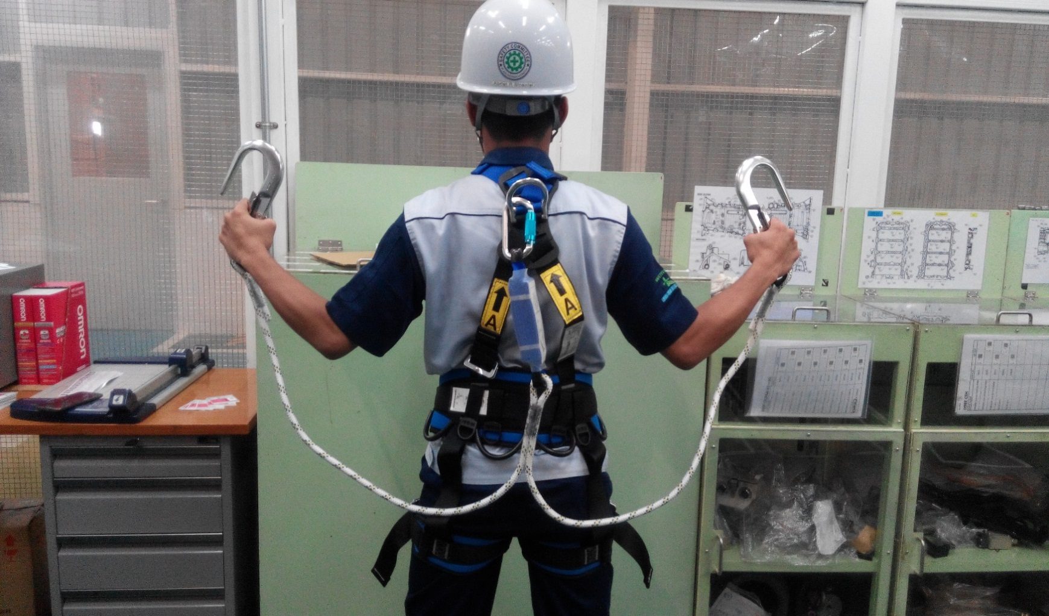 |  | 1 | Shoulder Straps | Tidak ada deformasi, sobekan, luka bakar atau korosi | Plan | O |  |  | O |  |  | O |  |  | O
 |  |  |  |  | Act

Shoulder straps
4
 |  | 2 | Hook | Tidak patah, renggang, atau berkarat | Plan | O |  |  | O |  |  | O |  |  | O
 |  |  |  |  | Act

3
Buckles Chest
 |  | 3 | Buckles Waist | Tidak patah, renggang, atau berkarat | Plan | O |  |  | O |  |  | O |  |  | O
 |  |  |  |  | Act
Buckles Waist
6
Buckles Leg
 |  | 4 | Buckles Chest | Tidak patah, renggang, atau berkarat | Plan | O |  |  | O |  |  | O |  |  | O
 |  |  |  |  | Act
5
Leg straps
 |  | 5 | Leg Straps | Tidak ada deformasi, sobekan, luka bakar atau korosi | Plan | O |  |  | O |  |  | O |  |  | O
 |  |  |  |  | Act

7
 |  | 6 | Buckles Leg | Tidak patah, renggang, atau berkarat | Plan | O |  |  | O |  |  | O |  |  | O
 |  |  |  |  | Act
8
Back D-Ring
Carabiner
 |  | 7 | Back D-Ring | Tidak patah, renggang, atau berkarat | Plan | O |  |  | O |  |  | O |  |  | O
 |  |  |  |  | Act

9
Shock Absorber
Strap / Rope
 |  | 8 | Carabiner | Tidak patah, renggang, atau berkarat | Plan | O |  |  | O |  |  | O |  |  | O
 |  |  |  |  | Act
10
5
 |  | 9 | Straps / Rope | Tidak ada deformasi, sobekan, luka bakar atau korosi | Plan | O |  |  | O |  |  | O |  |  | O
 |  |  |  |  | Act

Leg Straps
 |  | 10 | Shock Absorber | Plastik tidak terbuka, sobek, atau sudah terpakai | Plan | O |  |  | O |  |  | O |  |  | O
 |  |  |  |  | Act

Officer checked

